Introducción a las macros
Introducción a las macros
1. ¿Qué es una macro? Macro (del griego μακρο que significa "grande") es la abreviatura de "macroinstrucción" y es una serie ordenada de instrucciones escritas en un lenguaje de programación llamado VBA (Visual Basic for Applications), que se ejecutan cuando el usuario lo decide o cuando ocurre algo (evento) durante la utilización de Excel. Las instrucciones escritas en una macro pueden ser acciones que cotidianamente hacemos en Excel desde la interfaz de usuario (u otras que sólo pueden ocurrir mediante una macro) como seleccionar una hoja, eliminar filas o columnas, seleccionar una celda, etc.

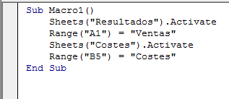
2. ¿Cómo se hace una macro? A la hora de hacer una macro, disponemos de 3 formas de hacerlo, según tengamos más o menos conocimientos en la materia: - Escribir las instrucciones directamente (si conocemos el lenguaje VBA) en un programa ad-hoc llamado "Editor de VBA" y al que se puede acceder desde Excel. - Realizar las acciones que nosotros queremos grabándolas para que Excel las convierta en lenguaje VBA. - La tercera opción es una mezcla de las dos anteriores. Es decir, se graban las acciones para que queden registradas en una macro y después modificamos el código resultante para "enriquecerlo" con instrucciones más personalizadas.

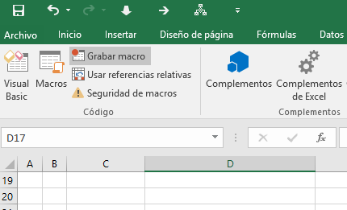

3. ¿Dónde están las macros? Las macros pueden quedar asociadas y almacenadas: - En el archivo de Excel con el que se grabaron (sólo se podrán utilizar en éste). - En un archivo especial llamado "Personal" que Excel abre siempre en segundo plano (en este caso las macros guardadas aquí se podrán utilizar en todo momento) Los archivos de Excel 2007/2010, 2013 o 2016 que contienen macros tienen la extensión .xlsm en vez de .xlsx (en Excel 2003 mantenían la extensión .xls)

